Sheet2
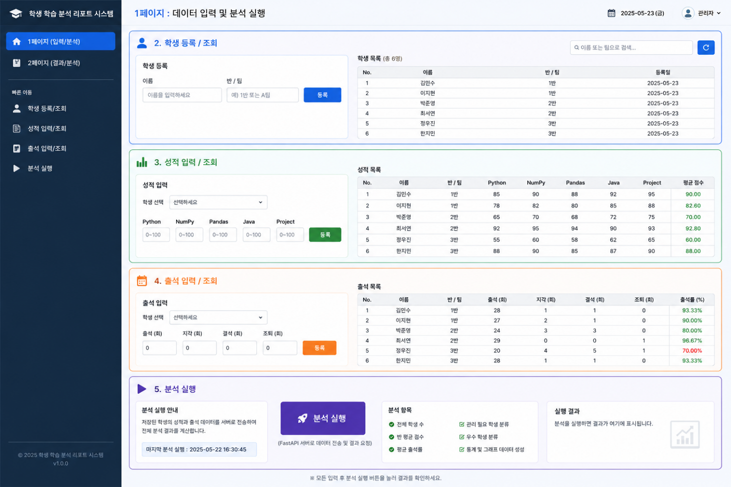
1. 기본정보
화면명 | 메인화면 - 학생데이터 입력/조회
화면ID | STUDENT-INPUT
사용자 | 관리자, 교사
우선순위 | ⭐⭐⭐⭐⭐
설명 | 학생 기본 정보를 입력하고 목록을 조회, 수정, 삭제하는 화면

2. 경로 및 주소
진입경로 | 사이드메뉴 학생 관리 클릭
주소 | /students

3. 주요 화면 요소
구성요소 | 설명
학생 등록 | 이름, 반, 팀 작성하고 등록
목록 검색 | 이름으로 학생 검색
목록 검색 | 등록된 학생 목록 조회
새로고침 버튼 | 목록 새로고침
페이징 | 화면에 5명씩 제공하고 나머지는 페이징 번호 처리

4. 주요 기능
학생 정보 등록
학생 목록 조회
이름 검색

5. 데이터
입력 데이터 |  |  |  |  | 응답 데이터
필드명 | 타입 | 필수 | 설명 |  | 필드명 | 타입 | 필수 | 설명
name | string | Y | 학생이름 |  | id | integer | Y | 학생ID
class_n | string | Y | 반 |  | name | string | Y | 학생이름
team | string | Y | 팀명 |  | class_n | string | Y | 반
 |  |  |  |  | team | string | Y | 팀명
 |  |  |  |  | create_at | string | Y | 등록일

6. API
기능 | 주소 및 메서드 |  | 요청예시 |  | 응답예시
학생목록 조회 | GET / students |  | - |  | [ { "id":1 , "name":"차도헌", "class_n":"AIOT 2회차", "team":"A팀", "create_at":"2026-05-18" }, ... ]
학생 등록 | POST / students |  | {"name" : "이동렬", "class_n" : "AIOT 2회차", "team" : "B팀"} |  | {"message":"학생이 등록되었습니다."}

7. 예외처리
상황 |  |  |  | 처리 내용
이름을 입력하지 않은 경우 |  |  |  | "이름을 입력해주세요" 메시지 표시
반을 입력하지 않은 경우 |  |  |  | "반을 입력해주세요" 메시지 표시
팀을 입력하지 않은 경우 |  |  |  | "팀을 입력해주세요" 메시지 표시
학생 이름 중복 입력 |  |  |  | "이미 등록된 학생입니다." 메시지 표시
서버오류 발생시 |  |  |  | "서버 오류가 발생했습니다. 다시 시도해주세요." 페이지 표시

Sheet3
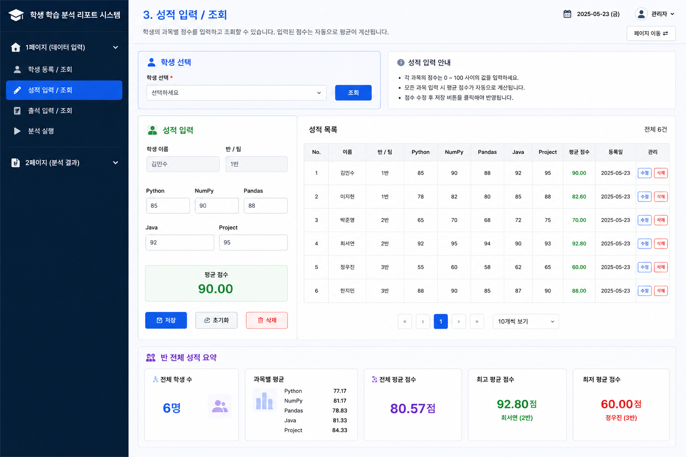
1.기본정보
항목 | 내용
화면명 | 메인화면 - 성적데이터 입력 화면
화면ID | SCORE_INPUT
사용자 | 관리자, 교사
우선순위 | ⭐⭐⭐⭐⭐
설명 | 학생별 과목 점수를 입력하고, 등록된 성적 데이터를 조회하여 성적 및 평균 점수 출력하는 화면

2. 경로 및 주소
진입 경로 | 사이드 메뉴에서 성적 입력 클릭
주소 | /scores

3. 화면 구성 요소
구성요소 |  | 설명
학생선택 |  | 등록된 학생 목록 중 성적을 입력할 학생 선택
python 점수 입력 |  | python 과목 점수 입력
numpy 점수 입력 |  | numpy 과목 점수 입력
pandas 점수 입력 |  | pandas 과목 점수 입력
java 점수 입력 |  | java 과목 점수 입력
project 점수 입력 |  | project 과목 점수 입력
성적 저장 버튼 |  | 입력한 성적 데이터를 FastAPI로 전송
성적 목록 테이블 |  | 등록된 학생별 성적 데이터(과목점수, 평균점수) 조회

4. 주요 기능
학생 선택
과목별 점수 입력
성적 데이터 저장
성적 목록 조회
학생별 평균 점수 확인
점수 입력값 검증

5. 데이터
요청 데이터 |  |  |  |  | 응답 데이터
필드명 | 타입 | 필수 | 설명 |  | 필드명 | 타입 | 필수 | 설명
student_id | Integer | Y | 학생 ID(PK) |  | id | Integer | Y | 성적 ID (PK)
python_score | Integer | Y | 파이썬 점수 |  | student_id | Integer | Y | 학생ID (PK)
numpy_score | Integer | Y | 넘파이 점수 |  | student_name | Integer | Y | 학생 이름
pandas_score | Integer | Y | 판다스 점수 |  | python_score | Integer | Y | 파이썬 점수
java_score | Integer | Y | 자바 점수 |  | numpy_score | Integer | Y | 넘파이 점수
project_score | Integer | Y | 프로젝트 점수 |  | pandas_score | Integer | Y | 판다스 점수
 |  |  |  |  | java_score | Integer | Y | 자바 점수
 |  |  |  |  | project_score | Integer | Y | 프로젝트 점수
 |  |  |  |  | total_score | Integer | Y | 총점
 |  |  |  |  | avg_score | Float | Y | 평균

6. API
기능 | 메서드 | 요청주소 | 요청예시 |  |  | 응답예시
성적 등록 | POST | /scores | {"student_id" : 1, "python_score":90, "numpy_score":85, "pandas_score":80, "java_score":94, "project_score":96} |  |  | 성적 점수 범위 오류 { "message":"python_score 점수는 0점 이상 100점 이하만 가능합니다." }
성적 목록 조회 | GET | /scores | - |  |  | [ {"id" : 1, "student_id":"이창호", python_score":90, "numpy_score":85, "pandas_score":80, "java_score":94, "project_score":96, "total_score":450, "avg_score":85.3 }, ...]

7. 예외처리
상황 |  |  |  | 처리내용
점수가 0 미만인 경우 |  |  |  | 0점 이상 입력 가능합니다 반환
점수가 100 초과인 경우 |  |  |  | 100점 이하만 입력 가능 합니다 반환
숫자가 아닌 값 입력한 경우 |  |  |  | 숫자만 입력 가능합니다 반환
필수 과목 점수 누락한 경우 |  |  |  | 모든 과목 점수를 입력해주세요 반환
존재하지 않는 학생 ID |  |  |  | 학생 정보를 찾을 수 없습니다 반환

Sheet4
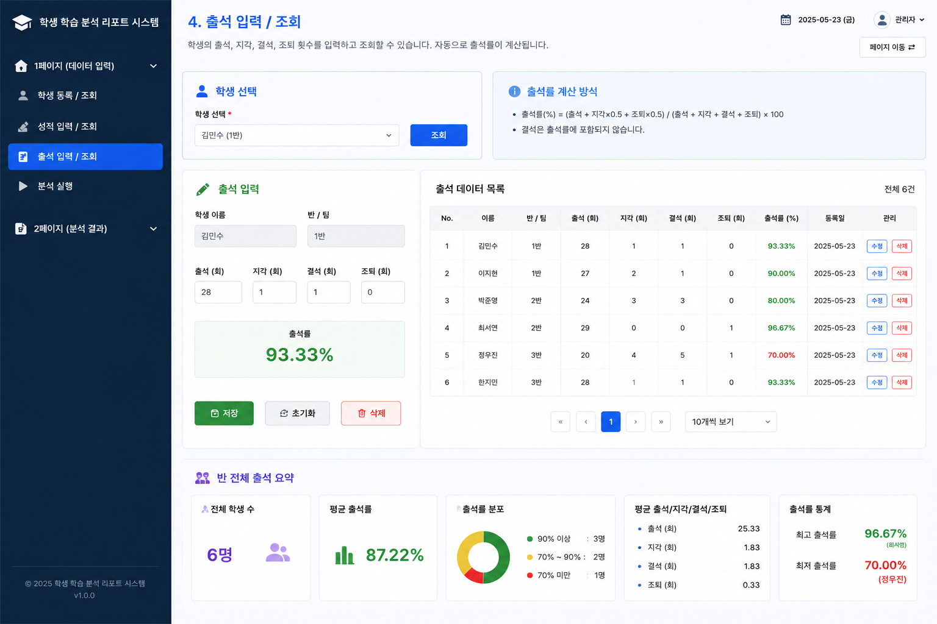
1.기본정보
항목 | 내용
화면명 | 메인화면 - 출석데이터 입력 화면
화면ID | ATTEND_INPUT
사용자 | 관리자, 교사
우선순위 | ⭐⭐⭐⭐⭐
설명 | 학생별 출석, 지각, 결석, 조퇴 데이터를 입력하고 등록된 출석 데이터를 조회하여 출석률을 확인하는 화면

2. 경로 및 주소
진입 경로 | 사이드 메뉴에서 출석 입력 클릭
주소 | /attend

3. 화면 구성 요소
구성요소 |  | 설명
학생선택 |  | 등록된 학생 목록 중 출석을 입력할 학생 선택
출석 횟수 입력 |  | 학생 출석 횟수 입력
지각 횟수 입력 |  | 학생 지각 횟수 입력
결석 횟수 입력 |  | 학생 결석 횟수 입력
조퇴 횟수 입력 |  | 학생 조퇴 횟수 입력
출석률 표시 영역 |  | 입력된 데이터를 기반으로 자동 계산된 출석률 표시
출석 저장 버튼 |  | 입력한 출석 데이터를 FastAPI로 전송
출석 목록 테이블 |  | 등록된 학생별 출석 데이터 및 출석률 조회
수정 버튼 |  | 선택한 출석 데이터 수정
삭제 버튼 |  | 선택한 출석 데이터 삭제

4. 주요 기능
학생 선택
출석/지각/결석/조퇴 입력
출석 데이터 저장
학생별 출석률 계산
출석 목록 조회
출석 데이터 수정 및 삭제

5. 데이터
요청 데이터 |  |  |  |  | 응답 데이터
필드명 | 타입 | 필수 | 설명 |  | 필드명 | 타입 | 필수 | 설명
student_id | Integer | Y | 학생 ID(PK) |  | id | Integer | Y | 출석 ID(PK)
attend | Integer | Y | 출석 횟수 |  | student_id | Integer | Y | 학생 ID(PK)
late | Integer | Y | 지각 횟수 |  | student_name | String | Y | 학생 이름
absent | Integer | Y | 결석 횟수 |  | attend | Integer | Y | 출석 횟수
early_leave | Integer | Y | 조퇴 횟수 |  | late | Integer | Y | 지각 횟수
 |  |  |  |  | absent | Integer | Y | 결석 횟수
 |  |  |  |  | early_leave | Integer | Y | 조퇴 횟수
 |  |  |  |  | attendance_rate | Float | Y | 출석률
 |  |  |  |  | total_days | Integer | Y | 전체 수업일수

6. API
기능 | 메서드 | 요청주소 | 요청예시 | 응답예시
출석 등록 | POST | /attend | {"student_id":1,"attend":28,"late":1,"absent":1,"early_leave":0} | 출석 데이터 저장 완료
출석 목록 조회 | GET | /attend | - | [{"id":1,"student_id":1,"student_name":"김민수"}]

7. 예외처리
상황 | 처리내용
출석 값이 0 미만일 경우 | 0 이상 입력 가능합니다 반환
숫자가 아닌 값 입력 경우 | 숫자만 입력 가능합니다 반환
학생을 선택하지 않은 경우 | 학생을 선택해주세요 반환
존재하지 않는 학생 ID | 학생 정보를 찾을 수 없습니다 반환
전체 출석 데이터가 0인 경우 | 출석 데이터를 입력해주세요 반환
지나치게 큰 숫자 입력 | 정상 범위를 초과했습니다 반환

Sheet5
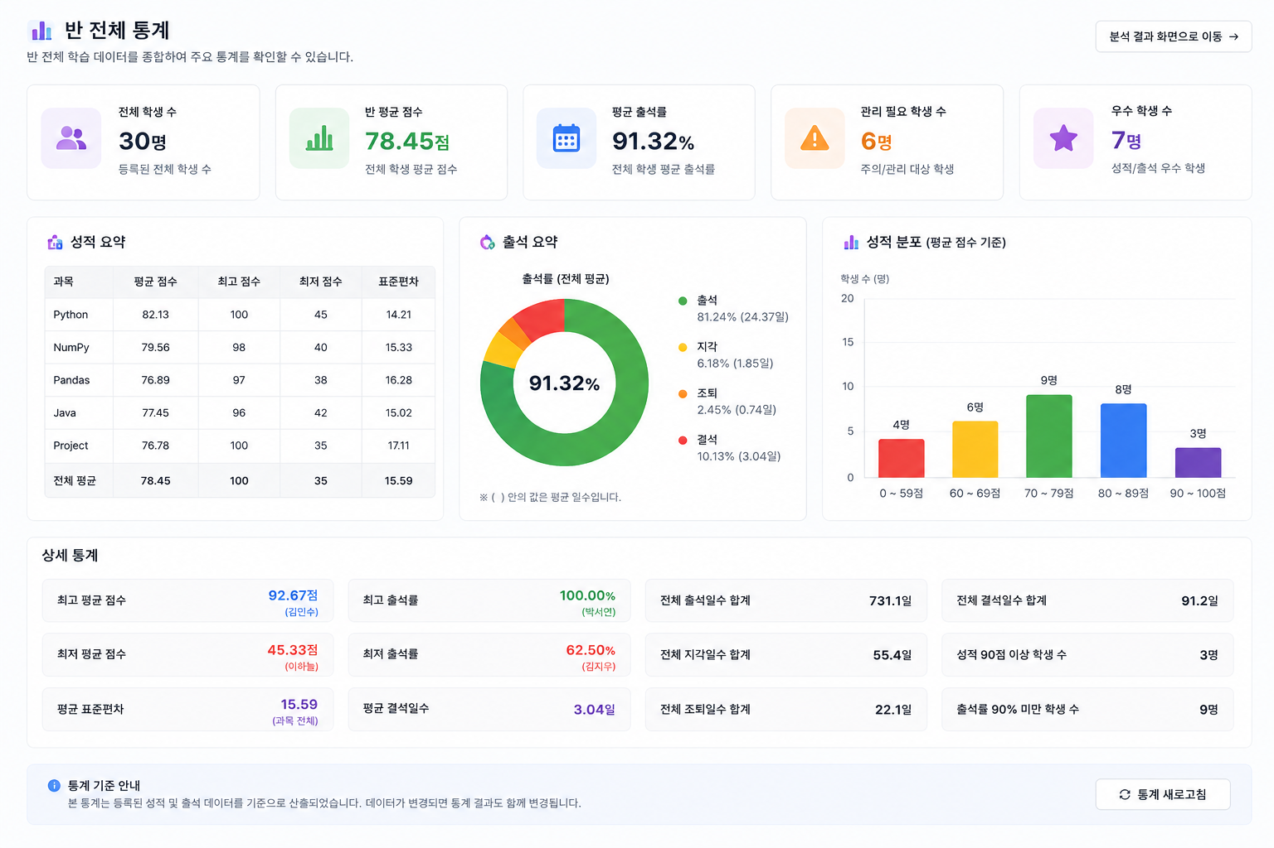
1.기본정보
화면명 | 반 전체 통계
화면ID | ANALY_CLASS_SUMMARY
사용자 | 관리자, 교사
우선순위 | ⭐⭐⭐⭐⭐
설명 | 반 전체 학습 데이터를 기반으로 평균 점수, 출석률, 과목별 최고점/최저점을 분석하여 제공하는 화면

2. 경로 및 주소
진입 경로 | 사이드 메뉴에서 분석 클릭
주소 | /analysis

3. 화면 구성 요소
구성 |  | 설명
반 선택 |  | 조회할 반 선택
분석 기준 선택 |  | 전체 / 성적/ 출석 기준 선택
기간 선택 |  | 조회 시작일 및 종료일 선택
분석 실행 버튼 |  | 분석 API 호출
전체 학생 수 |  | 등록된 학생수 표시
반 평균 점수 |  | 선택한 반의 평균 점수
평균 출석률 |  | 선택한 반의 평균 출석률
과목별 최고점, 최저점 |  | 선택한 반의 과목별 최고 점수, 최저 점수

4. 주요 기능
반별 통계 조회
기간별 데이터 분석
전체 학생수 계산
반 평균 점수 계산
평균 출석률 계산
과목별 최고점, 최저점 조회

5. 데이터
입력 데이터 |  |  |  |  | 응답 데이터
필드명 | 타입 | 필수 | 설명 |  | 필드명 | 타입 | 필수 | 설명
class_n | String | Y | 조회할 반 |  | total_student | Integer | Y | 전체 학생수
analysis_type | String | Y | 분석 기준 |  | avg_score | float | Y | 반 평균 점수
start_date | String | Y | 분석 시작 날짜 |  | avg_attend_rate | float | Y | 평균 출석률
end_date | String | Y | 분석 종료 날짜 |  | python_max | Integer | Y | python 최고점
 |  |  |  |  | python_min | Integer | Y | python 최저점
 |  |  |  |  | numpy_max | Integer | Y | numpy 최고점
 |  |  |  |  | numpy_min | Integer | Y | numpy 최저점
 |  |  |  |  | pandas_max | Integer | Y | pandas 최고점
 |  |  |  |  | pandas_min | Integer | Y | pandas 최저점
 |  |  |  |  | java_max | Integer | Y | java 최고점
 |  |  |  |  | java_min | Integer | Y | java 최저점
 |  |  |  |  | project_max | Integer | Y | project 최고점
 |  |  |  |  | project_min | Integer | Y | project 최저점

6. API
기능 | 메서드 | 주소 |  | 요청예시 |  | 응답예시
분석요청 | GET | /analysis/class-summary |  | { "class_n":"2반", "analysis_type":"전체", "start_date":"2026-04-01", "end_date":"2026-04-30" } |  | { "total_student": 10, "avg_score": 82.5, "avg_attend_rate": 78.4, "python_max": 98, "python_min": 56, "numpy_max": 89, "numpy_min": 45, "pandas_max": 89, "pandas_min": 33, "java_max": 100, "java_min": 58, "project_max": 99, "project_min": 60 }

7. 예외처리
조회기간 미선택 |  |  |  | "조회 기간을 선택해주세요" 메시지 표시
반을 선택하지 않은 경우 |  |  |  | "반을 선택해주세요" 메시지 표시
데이터가 없는 경우 |  |  |  | "조회된 데이터가 없습니다" 메시지 표시
잘못된 날짜 범위 |  |  |  | "시작일이 종료일보다 클 수 없습니다" 메시지 표시
서버 오류 |  |  |  | "통계 분석 중 오류가 발생했습니다" 메시지 표시
API 호출 실패 |  |  |  | "분석 데이터를 불러오지 못했습니다" 메시지 표시

Sheet6
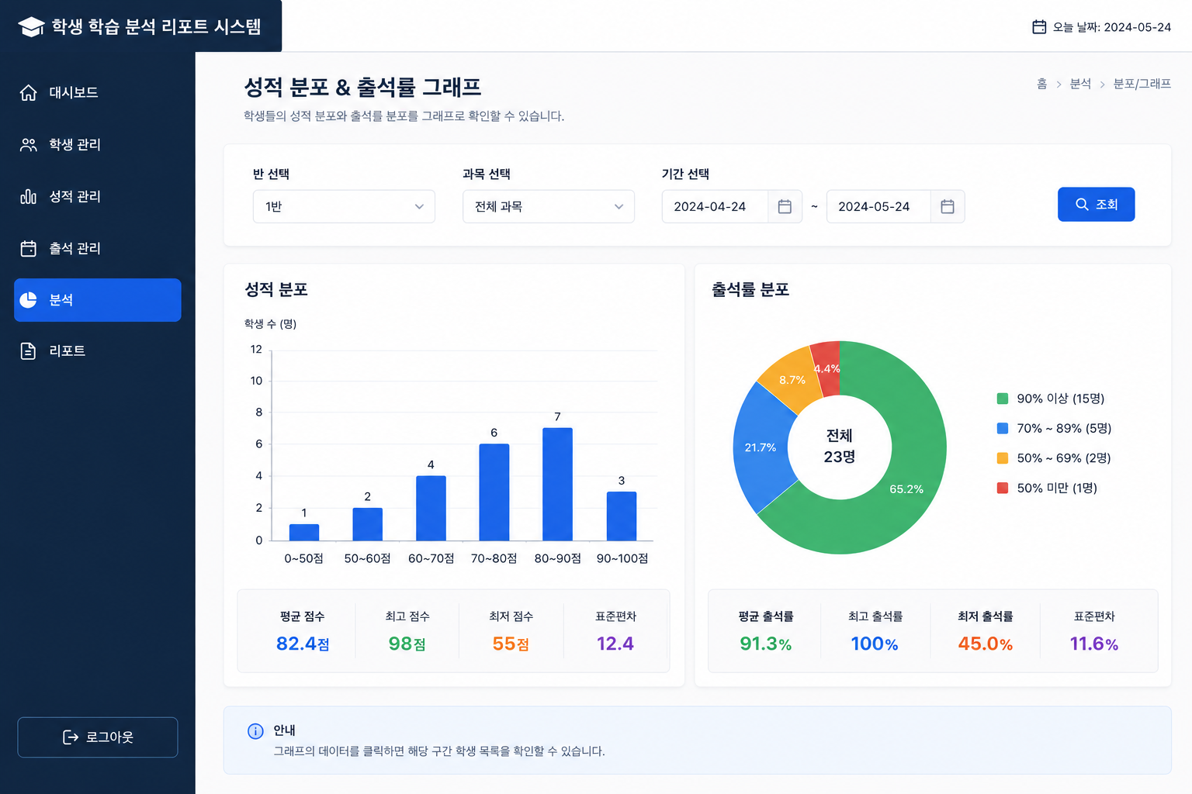
1.기본정보
화면명 | 그래프 / 시각화 화면
화면ID | ANALYSIS_GRAPH
사용자 | 관리자, 교사
우선순위 | ⭐⭐⭐⭐⭐
설명 | 학생 성적 및 출석 데이터를 그래프로 시각화하여 성적 분포, 출석률, 과목별 평균 등을 한눈에 분석할 수 있는 화면

2. 경로 및 주소
진입 경로 | 사이드 메뉴에서 그래프 / 시각화 클릭
주소 | /analysis/graph

3. 화면 구성 요소
구성 |  | 설명
반 선택 |  | 조회할 반 선택
분석 항목 선택 |  | 전체 / 성적 / 출석 기준 선택
기간 선택 |  | 조회 시작일 및 종료일 선택
조회 버튼 |  | 그래프 분석 API 호출
전체 학생 수 카드 |  | 선택한 반의 전체 학생 수 표시
반 평균 점수 카드 |  | 선택한 반의 평균 점수 표시
평균 출석률 카드 |  | 선택한 반의 평균 출석률 표시
우수 학생 수 카드 |  | 평균 점수 기준 우수 학생 수 표시
관리 필요 학생 수 카드 |  | 출석률 또는 평균 점수 기준 위험 학생 수 표시
성적 분포 그래프 |  | 평균 점수 구간별 학생 수 그래프
과목별 평균 점수 그래프 |  | 과목별 평균 점수 원형 그래프
성적 추이 그래프 |  | 월별 평균 점수 변화 그래프
출석률 분포 그래프 |  | 출석률 구간별 학생 수 그래프
평균 출석률 추이 그래프 |  | 월별 평균 출석률 변화 그래프
출석 현황 그래프 |  | 출석/지각/조퇴/결석 비율 그래프
안내 영역 |  | 그래프 기준 안내 메시지 출력

4. 주요 기능
반별 그래프 조회
기간별 데이터 분석
성적 분포 시각화
과목별 평균 점수 분석
월별 성적 변화 분석
출석률 분포 분석
월별 출석률 변화 분석
출석 현황 비율 분석
우수 학생 및 관리 학생 분석
그래프 데이터 새로고침

5. 데이터
입력 데이터 |  |  |  |  | 응답 데이터
필드명 | 타입 | 필수 | 설명 |  | 필드명 | 타입 | 필수 | 설명
class_n | String | Y | 조회할 반 |  | total_student | Integer | Y | 전체 학생 수
analysis_type | String | Y | 분석 기준 |  | avg_score | float | Y | 반 평균 점수
start_date | String | Y | 분석 시작 날짜 |  | avg_attend_rate | float | Y | 평균 출석률
end_date | String | Y | 분석 종료 날짜 |  | excellent_count | Integer | Y | 우수 학생 수
 |  |  |  |  | risk_count | Integer | Y | 관리 필요 학생 수
 |  |  |  |  | score_distribution | Array | Y | 성적 분포 데이터
 |  |  |  |  | attendance_distribution | Array | Y | 출석률 분포 데이터
 |  |  |  |  | subject_average | Object | Y | 과목별 평균 점수
 |  |  |  |  | score_trend | Array | Y | 월별 평균 점수 추이
 |  |  |  |  | attendance_trend | Array | Y | 월별 평균 출석률 추이
 |  |  |  |  | attendance_status | Object | Y | 출석/지각/조퇴/결석 비율

6. API
기능 | 메서드 | 주소 |  | 요청예시 |  | 응답예시
그래프 분석 조회 | GET | /analysis/graph |  | {"class_name":"1반","analysis_type":"전체"} |  | {"avg_score":78.45}
성적 분포 조회 | GET | /analysis/score-distribution |  | {"class_name":"1반"} |  | {"0~59":2,"60~69":6}
출석률 분포 조회 | GET | /analysis/attendance-distribution |  | {"class_name":"1반"} |  | {"90이상":16}
과목별 평균 조회 | GET | /analysis/subject-average |  | {"class_name":"1반"} |  | {"python":82.13}
성적 추이 조회 | GET | /analysis/score-trend |  | {"class_name":"1반"} |  | [{"month":"1월","score":71.2}]

7. 예외처리
조회기간 미선택 |  |  |  | "조회 기간을 선택해주세요" 메시지 표시
반을 선택하지 않은 경우 |  |  |  | "반을 선택해주세요" 메시지 표시
분석 항목 미선택 |  |  |  | "분석 기준을 선택해주세요" 메시지 표시
조회 데이터가 없는 경우 |  |  |  | "조회된 그래프 데이터가 없습니다" 메시지 표시
시작일이 종료일보다 늦은 경우 |  |  |  | "기간 설정이 올바르지 않습니다" 메시지 표시
서버 오류 |  |  |  | "그래프 분석 중 오류가 발생했습니다" 메시지 표시
API 호출 실패 |  |  |  | "그래프 데이터를 불러오지 못했습니다" 메시지 표시

